Dokumentasi
Link Foto | https://drive.google.com/drive/folders/1-ms6ZQmBWzXfTnBbFkLgG7gnH9eL3H8E
Link Video | https://drive.google.com/file/d/17pVp4k9mX7Csfhe-pWg0MpZlbBeQltVc/view

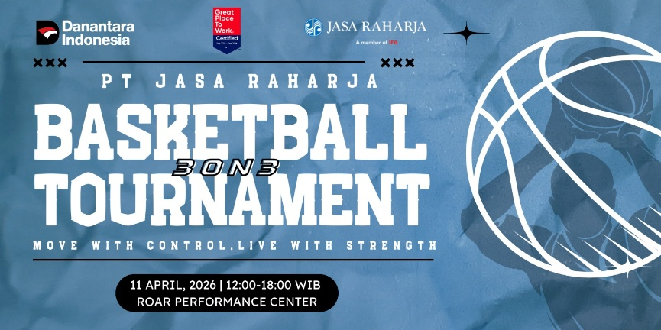
 |  | Tanggal | 11-Apr-26
 |  | Waktu | 12.00 - 18.00 WIB
 |  | Lokasi | Roar Performance Centre
 |  | Maps | https://www.google.com/maps/place/ROAR+Performance+Center/@-6.2494277,106.8125947,17z/data=!3m1!4b1!4m6!3m5!1s0x2e69f160aeb0335d:0x932f3db801b08f1f!8m2!3d-6.249433!4d106.815175!16s%2Fg%2F11st80ycw1?entry=ttu&g_ep=EgoyMDI2MDQyNi4wIKXMDSoASAFQAw%3D%3D

